活动周期规则优化-任务系统
活动周期规则优化-任务系统 |  |  |  |  |  | 测试总数量 | 20
测试平台 |  |  |  | 测试日期 |  | Pass | 20
系统&版本 |  |  |  | 最后更新 |  | Fail | 0
文档编写人 |  |  |  | 文档测试人 |  | N/A | 0
策划负责人 |  |  |  | 审阅人员
参考档

序号 | 平台 | 模块 | 功能点 | 前置条件（测试点） | 操作步骤 | 预期结果 | 测试结果 | 备注
1 | 账服 | 运营管理-运营活动-系统任务 | 任务系统新增【周期预配置】功能 | 1、进入任务系统 | / | 1、有【周期预配置】按钮 | pass
2 |  |  |  | 1、点击【周期预配置】按钮 | / | 1、弹窗显示 2、模块包含筛选项、新增按钮、列表模块 3、自动生成一条已经在运行中的配置，作为默认生成第一条（状态为：初始化生成） | pass | 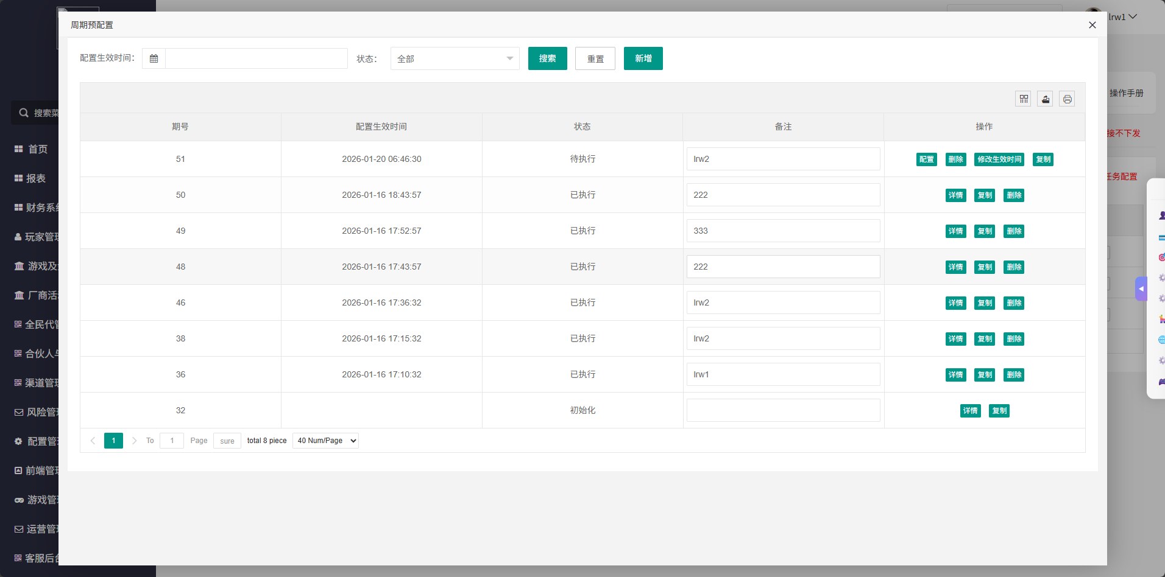
3 |  |  | 周期预配置弹窗功能验证【筛选】 | 1、展开【周期预配置】弹窗 2、确保列表中无数据（初始化数据默认存在） | 1、配置生效时间不选 2、状态筛选为【初始化】 3、点击【搜索】 | 1、列表中显示初始化数据 | pass | 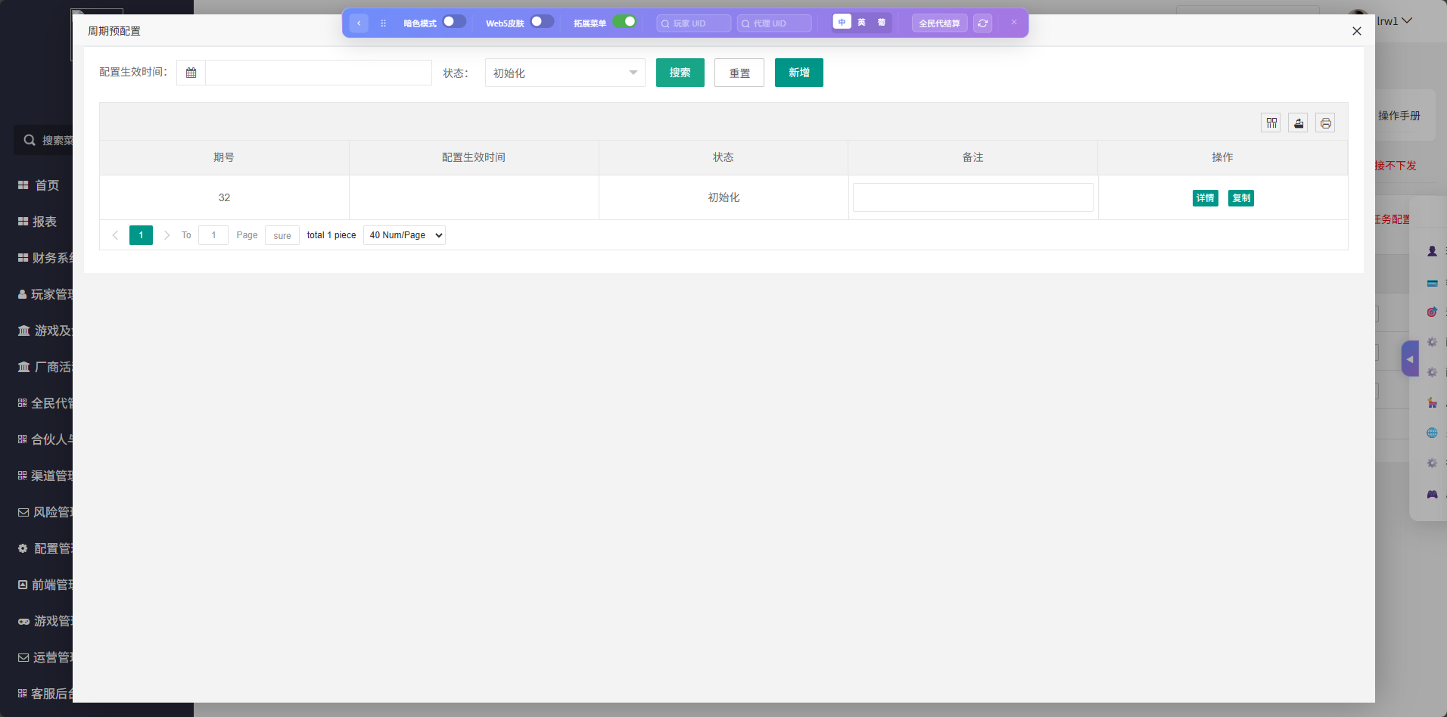
4 |  |  |  | 1、展开【周期预配置】弹窗 2、确保列表中有数据（包含初始化和其他已执行和待执行数据） | 1、配置生效时间区间选择数据的配置生效时间 2、状态选择【待执行】 3、点击【搜索】 | 1、列表中显示的数据符合筛选条件 | pass | 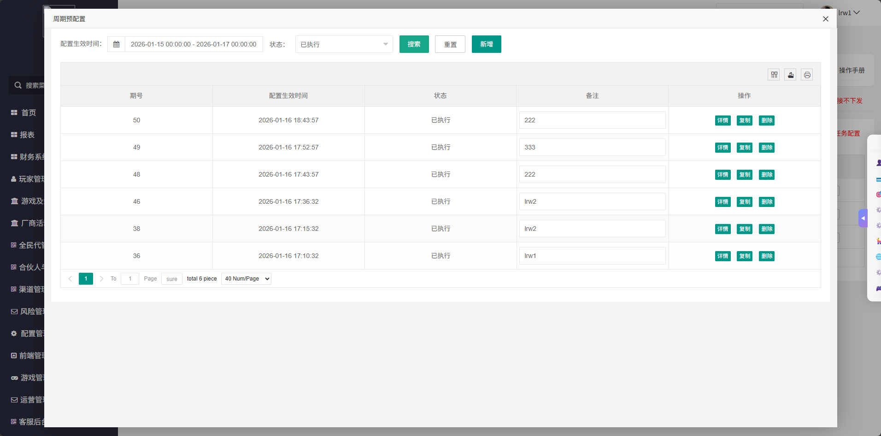
5 |  |  | 周期预配置弹窗功能验证【新增】 | 1、展开【周期预配置】弹窗 | 1、点击【新增】按钮 | 1、弹窗显示 2、模块包含tips、配置生效时间、备注 | pass | 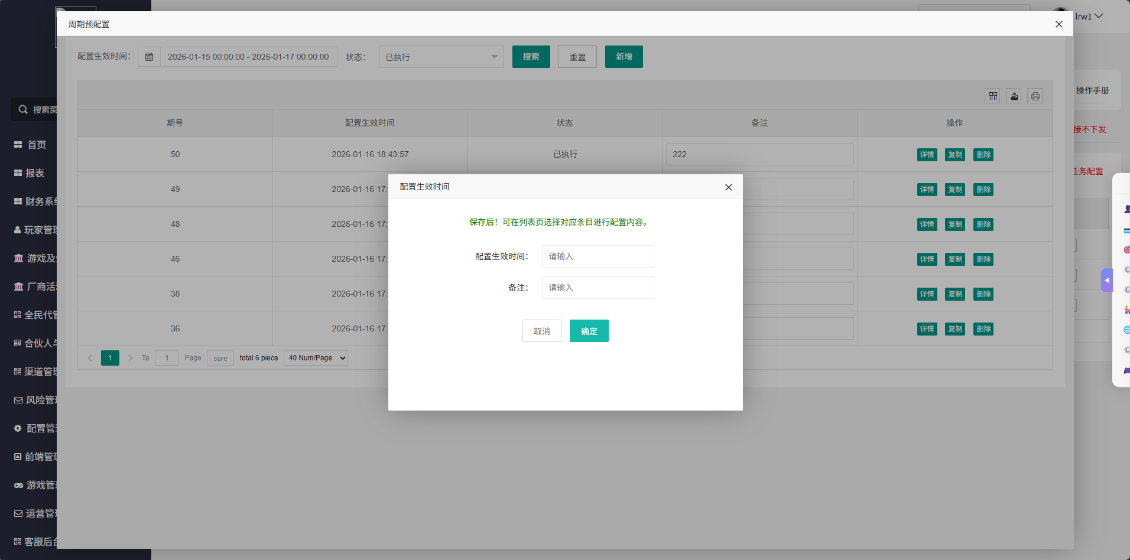
6 |  |  |  | 1、展开【周期预配置】弹窗 2、已展开【新增】弹窗 | 1、输入配置生效时候（比如2026-01-18 08:47:31） 2、输入备注（比如任务系统周期测试） 3、点击确定 | 1、浏览器打开一个新标签https://xxx/task.task_system_cf/index.html?activity_plan_period_id=x（id=期号） 2、任务系统列表中默认为空，可以新增配置（每日、区间、成就、7day） 3、总开关配置默认为关，可修改（开或者关） 4、可以修改弹窗设置 | pass | 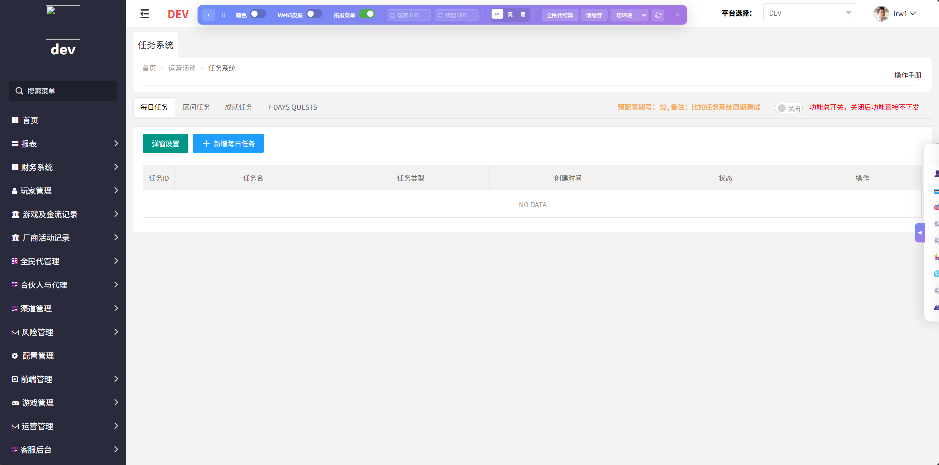
7 |  |  |  | 1、展开【周期预配置】弹窗 2、已展开【新增】弹窗 | 1、输入配置生效时候（输入一个已经过去的时间） 3、点击确定 | 1、提示【时间不能小于当前时间】 | pass | 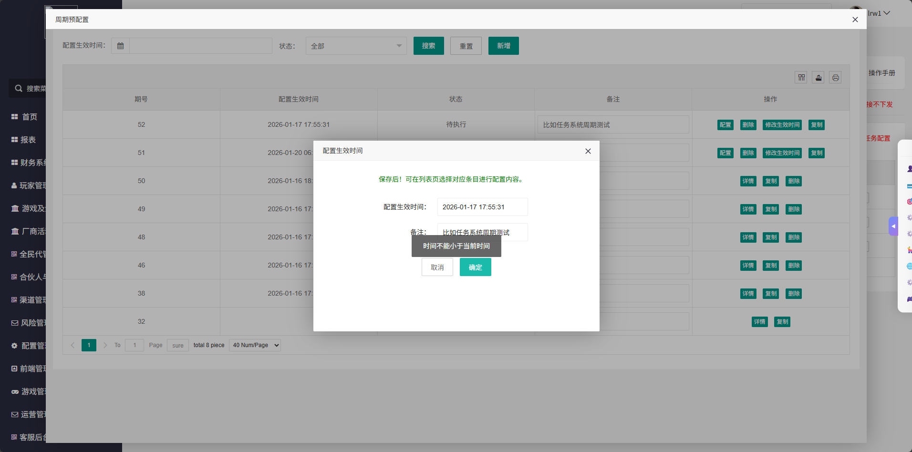
8 |  |  |  | 1、展开【周期预配置】弹窗 2、已展开【新增】弹窗 | 1、输入配置生效时候（输入一个当前已存在任务一样的时间） 3、点击确定 | 1、提示【生效时间已存在，请勿重复添加】 | pass | 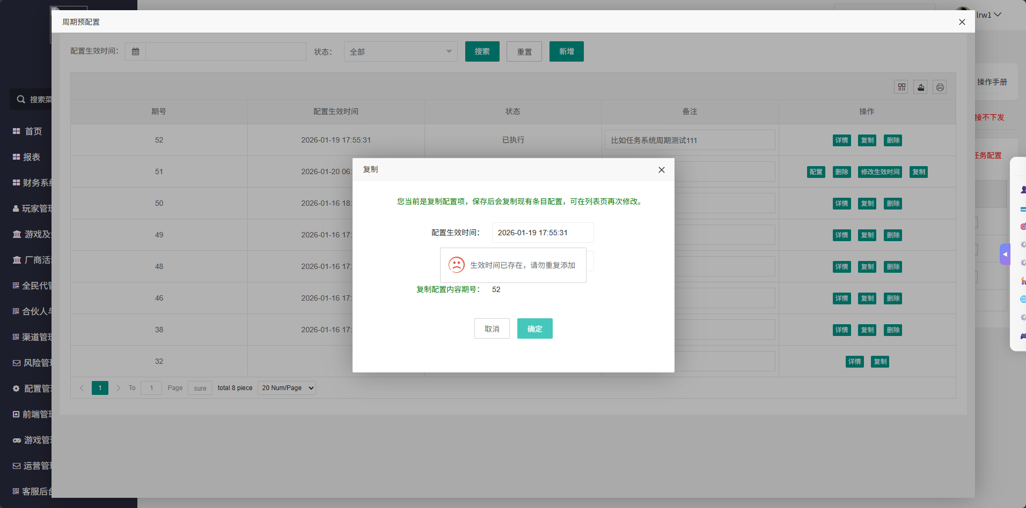
9 |  |  | 周期预配置弹窗功能验证【操作菜单】 | 1、展开【周期预配置】弹窗 2、已有状态不同的周期配置 | / | 1、状态为【初始化】的配置，操作菜单显示详情和复制 2、状态为【待执行】的配置，操作菜单显示配置、删除、修改生效时间、复制 3、状态为【已执行】的配置，操作菜单显示详情和复制和删除 | pass | 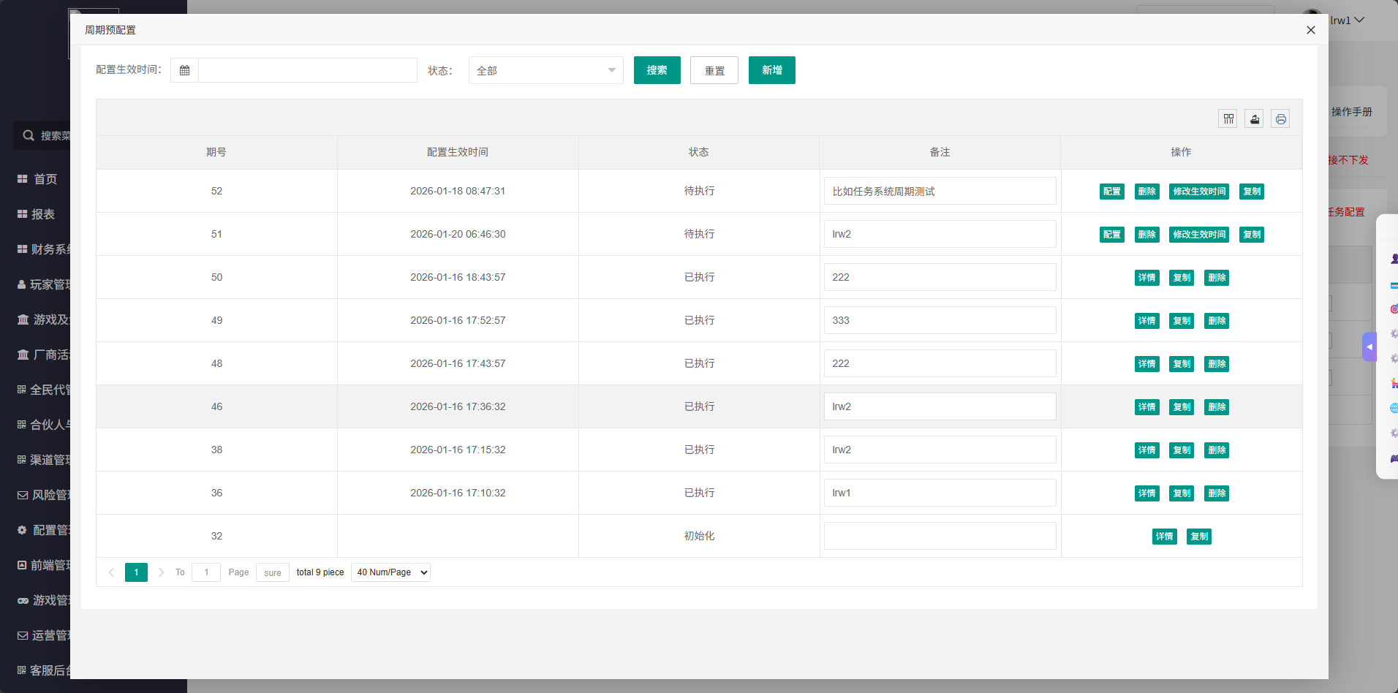
10 |  |  | 周期预配置弹窗功能验证【删除】 | 1、展开【周期预配置】弹窗 2、已有状态不同的周期配置 | 1、点击【删除】按钮 | 1、除了状态为【初始化】的数据无法删除，其他类型的周期任务都可以删除 2、删除时有二次确认 3、删除成功后列表中的数据要刷新 | pass | 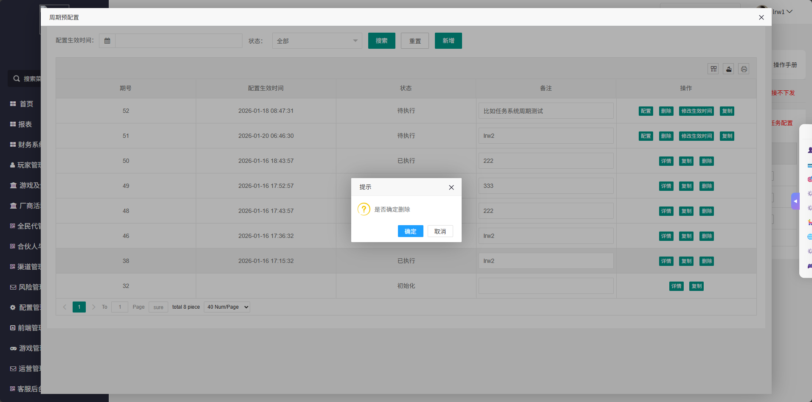
11 |  |  | 周期预配置弹窗功能验证【详情】 | 1、展开【周期预配置】弹窗 2、已有相关的数据 | 1、点击【详情】按钮 | 1、浏览器打开一个新标签https://xxx/task.task_system_cf/index.html?activity_plan_period_id=x（id=期号） 2、任务系统列表中为这个配置中已有的配置 3、任意修改配置的行为都被禁止，会提示【非等待状态不允许修改配置】 | pass | 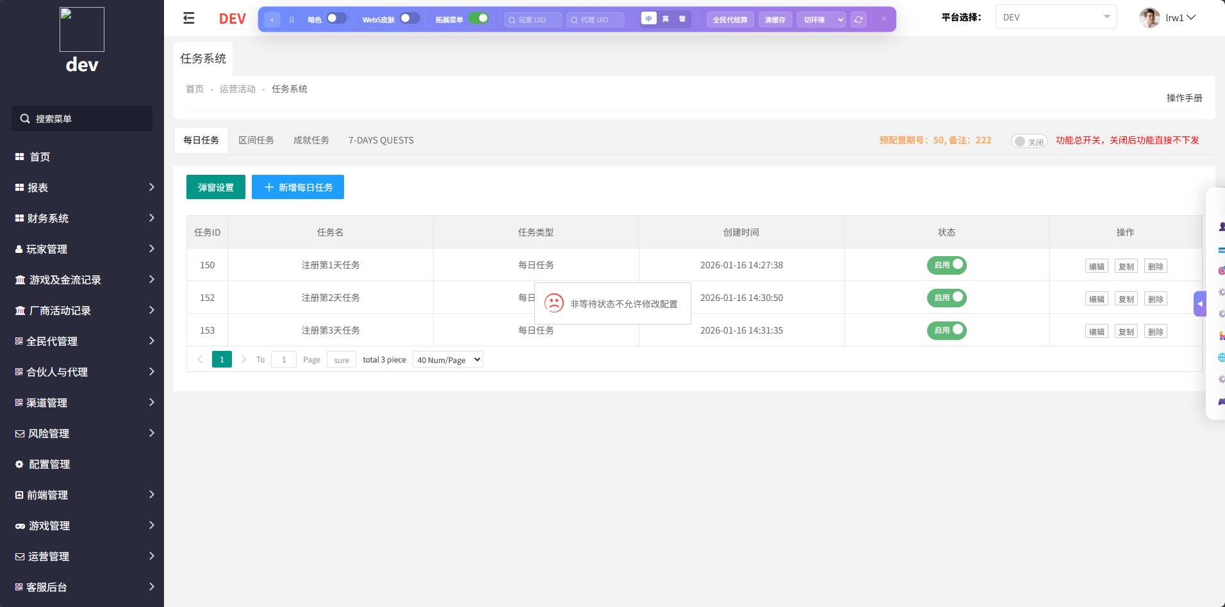
12 |  |  | 周期预配置弹窗功能验证【配置】 | 1、展开【周期预配置】弹窗 2、已有相关的数据 | 1、点击【配置】按钮 | 1、浏览器打开一个新标签https://xxx/task.task_system_cf/index.html?activity_plan_period_id=x（id=期号） 2、任务系统列表中为这个配置中已有的配置 3、允许修改任意配置（增、删、改） | pass
13 |  |  |  | 1、展开【周期预配置】弹窗 2、已有相关的数据 | 1、点击【配置】按钮 2、在新标签中等待到该配置生效 | 1、任意修改配置的行为都被禁止，会提示【非等待状态不允许修改配置】 | pass
14 |  |  | 周期预配置弹窗功能验证【修改生效时间】 | 1、展开【周期预配置】弹窗 2、已有相关的数据 | 1、点击【修改生效时间】按钮 | 1、弹窗【配置生效时间】 2、可编辑配置生效时间和备注 3、点击【确定】生效 | pass
15 |  |  |  | 1、展开【周期预配置】弹窗 2、已有相关的数据 | 1、点击【修改生效时间】按钮 2、在弹窗中等待到该配置生效 | 1、修改时间的行为被禁止，会提示【非等待状态不允许修改配置】 | pass
16 |  |  | 周期预配置弹窗功能验证【复制】 | 1、展开【周期预配置】弹窗 2、已有相关的数据 | 1、选择任意周期任务，点击【复制】按钮 | 1、弹窗【复制】窗口 2、可编辑配置生效时间、备注 3、tips1=您当前是复制配置项，保存后会复制现有条目配置，可在列表页再次修改。 4、tips2=复制配置内容期号：x（x=选择复制的那一期周期任务的期号） | pass
17 |  |  |  | 1、展开【周期预配置】弹窗 2、已有相关的数据 | 1、输入配置生效时候（比如2026-01-18 08:47:31） 2、输入备注（比如任务系统周期测试） 3、点击确定 | 1、浏览器打开一个新标签https://xxx/task.task_system_cf/index.html?activity_plan_period_id=x（id=期号） 2、任务系统列表中的数据继承复制的那一期任务中的数据，可以新增配置（每日、区间、成就、7day） | pass
18 |  |  |  | 1、展开【周期预配置】弹窗 2、已有相关的数据 | 1、输入配置生效时候（输入一个已经过去的时间） 3、点击确定 | 1、提示【时间不能小于当前时间】 | pass | 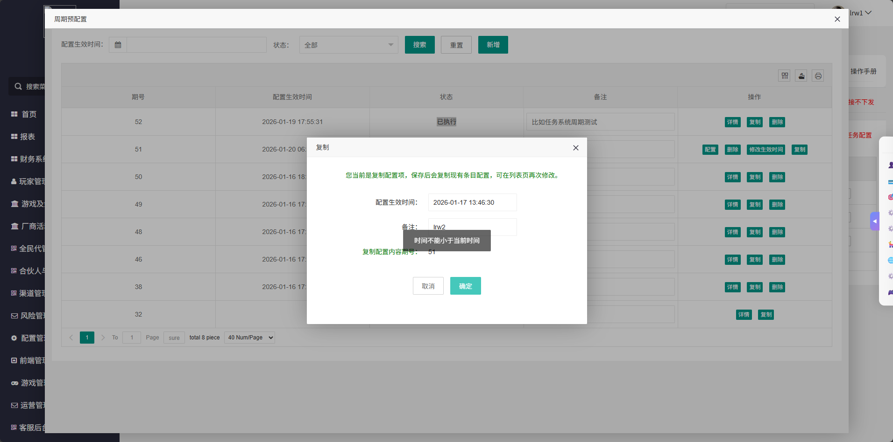
19 | 大厅 | / | 验证周期任务覆盖 | 1、新增每日任务配置 | 1、创建新号 2、完成每日任务 | 1、任务正常完成，奖励可领取 | pass
20 |  |  |  | 1、新增每日任务配置 2、在周期预配置任务中配置生效时间和新的每日任务（需和之前的任务不一致） | 1、等待周期预配置生效时间 2、创建新号 3、查看每日任务 | 1、每日任务列表中的数据被替换为新的每日任务 2、任务正常完成，奖励可领取 | pass

